关系图
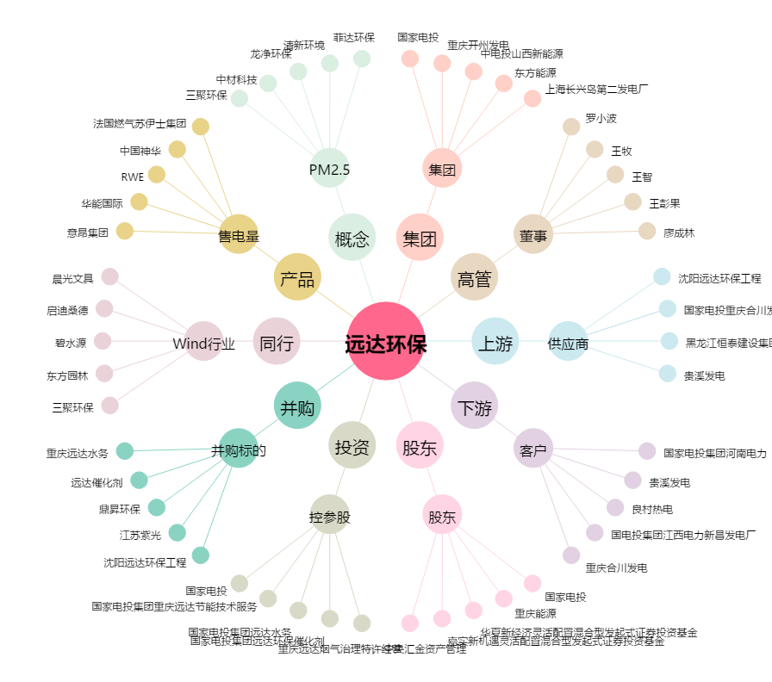
远达环保[600292.SH] - 关系概览图

